Mapa de categorização de proble
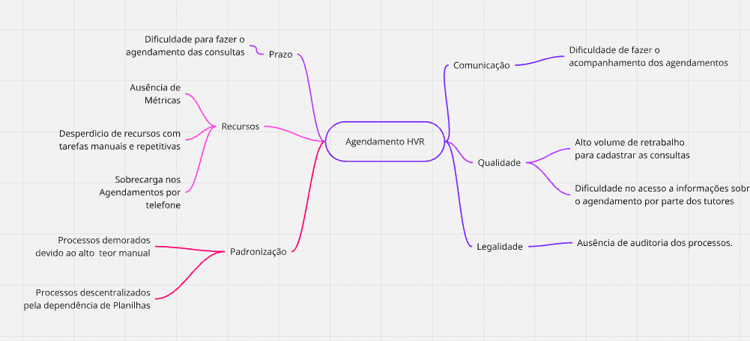

d

Diagrama Ishikawa
DIAGRAMA DE ISHIKAWA - Causa e Efeito

Gestão
Procedimentos e Normas
Pessoa
Tecnologia
Pessoas
atores externos

 | Falta de um processo padronizado

Falta de comunicação entre secretarias

 |  | Alta dependencia de planilhas
Secretária engessada e aversa a mudança


 |  |  | Alto Teor Manual do Processo

Sistema interno do HVR não comporta agendamento de consultas

Ausencia de Automatizações |  | Falta de engajamento devido a processos ineficientes

Não tem um sistema que integre as consultas com o sistema do HVR | Trabalhos repetitivos e desgastantes

Diagrama Ishikawa 2
DIAGRAMA DE ISHIKAWA - Causa e Efeito

Gestão
Procedimentos e Normas
Pessoa
Tecnologia
Pessoas
atores externos

 | Alto nível de processos manuais dificulta a análise de métricas.

Ausência de definição clara de indicadores

Falta de monitoramento |  | Inexistência de um fluxo estruturado para levantamento e monitoramento de métricas.

 |  |  | Ausência de Métricas

O sistema não permite a visualização eficiente de indicadores. |  | Baixo engajamento

Inexistência de um sistema que centralize dados relevantes. | Falta de cultura orientada a dados.

Diagrama Ishikawa 3
DIAGRAMA DE ISHIKAWA - Causa e Efeito

Gestão
Procedimentos e Normas
Pessoa
Tecnologia
Fatores Externos
atores externos

 |  | Necessidade de preenchimento manual das planilhas

Falta de planejamento para balancear a demanda

Falta de monitoramento |  |  | Falta de automação nos processos

 |  |  |  |  | Sobrecarga nos Agendamentos

 | O sistema não permite a visualização eficiente de indicadores. |  |  | Demanda alta

 | Falta de ferramentas automatizadas para agilizar o agendamento |  | Número limitado de vagas

